分析
合宜住宅 110年 4-6月 房市行情
交易月 | (多重項目)

列標籤 | 平均值 - 每坪單價(萬元/坪) | 計數 - NO
麗寶快樂家 | 23.0 | 25
名軒快樂家 | 18.0 | 21
皇翔歡喜城 | 17.0 | 33
遠雄文青 | 16.8 | 36
總計 | 18.4 | 115

合宜住宅區 房價趨勢 110年 4-6月
平均值 - 每坪單價(萬元/坪) | 欄標籤
列標籤 | 名軒快樂家 | 皇翔歡喜城 | 遠雄文青 | 麗寶快樂家 | 總計
4 | 17.1 | 16.4 | 18.1 | 26.4 | 19.0
5 | 21.2 | 17.4 | 16.8 | 23.6 | 18.7
6 | 18.1 | 16.7 | 16.6 | 17.3 | 17.0
總計 | 18.0 | 17.0 | 16.8 | 23.0 | 18.4

合宜住宅區總價評比(土＋房＋車）
 | 名軒快樂家 | 皇翔歡喜城 | 遠雄文青 | 麗寶快樂家
2房 | 796 | 765 | 745
3房 | 824 | 908 | 989 | 1,063
4房 | 945 | 1,013 | 894 | 1,096
交易月 | (多重項目)

平均值 - 總價（萬元） | 欄標籤
列標籤 | 名軒快樂家 | 皇翔歡喜城 | 遠雄文青 | 麗寶快樂家 | 總計
2房 | 796 | 765 | 745 |  | 770
3房 | 824 | 908 | 989 | 1,063 | 979
4房 | 945 | 1,013 | 894 | 1,096 | 989
總計 | 828 | 882 | 920 | 1,071 | 925

 |  |  | 交易月 | (多重項目)

合宜住宅 110年 4-6月車位總價 (萬元)
交易月 | (多重項目) |  | 列標籤 | 平均值 - 車位價
 |  |  | 麗寶快樂家 | 134
列標籤 | 平均值 - 車位總價 |  | 名軒快樂家 | 119
麗寶快樂家 | 141 |  | 皇翔歡喜城 | 115
皇翔歡喜城 | 132 |  | 遠雄文青 | 95
合宜住宅 110年4-6月 車位假平均值(萬元)
遠雄文青 | 131 |  | 總計 | 123
名軒快樂家 | 119
總計 | 136

交易月 | (多重項目)

合宜住宅 110年 4-6月交易房型統計
 | 2房 | 3房 | 4房
名軒快樂家 | 10 | 8 | 3
皇翔歡喜城 | 14 | 8 | 11
遠雄文青 | 7 | 21 | 8
麗寶快樂家 |  | 19 | 6
計數 - NO | 欄標籤
列標籤 | 2房 | 3房 | 4房 | 總計
名軒快樂家 | 10 | 8 | 3 | 21
皇翔歡喜城 | 14 | 8 | 11 | 33
遠雄文青 | 7 | 21 | 8 | 36
麗寶快樂家 |  | 19 | 6 | 25
總計 | 31 | 56 | 28 | 115

分析-2
交易月 | (多重項目)

列標籤 | 平均值 - 每坪單價B | 計數 - NO
麗寶快樂家 | 37.1 | 25
名軒快樂家 | 30.8 | 21
皇翔歡喜城 | 28.8 | 33
遠雄文青 | 28.0 | 36
總計 | 30.7 | 115

合宜住宅110年4-6月 房市行情 （依據房屋坪數計算）

交易月 | (多重項目)

合宜住宅 110年 4-6月 主建物坪數
 | 2房 | 3房 | 4房
名軒快樂家 | 24.9 | 27.4 | 38.0
皇翔歡喜城 | 26.5 | 32.1 | 36.1
遠雄文青 | 25.1 | 34.5 | 38.1
麗寶快樂家 |  | 27.6 | 36.9
平均值 - 房屋坪數 | 欄標籤
列標籤 | 2房 | 3房 | 4房 | 總計
名軒快樂家 | 24.9 | 27.4 | 38.0 | 27.7
皇翔歡喜城 | 26.5 | 32.1 | 36.1 | 31.1
遠雄文青 | 25.1 | 34.5 | 38.1 | 33.5
麗寶快樂家 |  | 27.6 | 36.9 | 29.9
總計 | 25.6 | 30.8 | 37.1 | 31.0

列標籤 | 計數 - 車位總價 |  | 列標籤 | 計數 - NO
85 | 1 |  | 85 | 1
87 | 2 |  | 87 | 2
90 | 4 |  | 87.5 | 1
95 | 1 |  | 88.333333333 | 1
100 | 2 |  | 90 | 4
103 | 1 |  | 95 | 1
105 | 2 |  | 100 | 2
110 | 6 |  | 103 | 1
120 | 1 |  | 105 | 2
150 | 7 |  | 110 | 6
160 | 7 |  | 113 | 1
165 | 3 |  | 120 | 1
175 | 1 |  | 150 | 7
226 | 1 |  | 160 | 7
265 | 1 |  | 165 | 3
總計 | 40 |  | (空白) | 86
 |  |  | 總計 | 126

車位價格 | 個數
85 | 1
87 | 2
90 | 4
95 | 1
100 | 2
103 | 1
105 | 2
110 | 6
120 | 1
150 | 7
160 | 7
165 | 3
175 | 1
226 | 1
265 | 1

合宜住宅 110年 4-6月 車位價格

80-89 | 4 |  | 85 | 1
90-99 | 5 |  | 87 | 2
100-109 | 5 |  | 87.5 | 1
110-119 | 7 |  | 88.333333333 | 1
120-129 | 1 |  | 90 | 4
150-159 | 7 |  | 95 | 1
160-169 | 10 |  | 100 | 2
 |  |  | 103 | 1
 |  |  | 105 | 2
 |  |  | 110 | 6
 |  |  | 113 | 1
 |  |  | 120 | 1
 |  |  | 150 | 7
 |  |  | 160 | 7
 |  |  | 165 | 3

合宜住宅 房屋總面積及主建物面積
列標籤 | 平均值 - 總面積(坪) | 平均值 - 主建物佔比（%) | 平均值 - 房屋坪數
2房 | 42.2 | 60.89 | 25.6
3房 | 52.0 | 58.27 | 30.2
4房 | 60.6 | 60.62 | 36.6
總計 | 51.6 | 59.48 | 30.6

列標籤 | 計數 - NO
2房1廳1衛 | 8
2房2廳1衛 | 22
2房2廳2衛 | 1
3房1廳1衛 | 1
3房1廳2衛 | 2
3房2廳1衛 | 3
3房2廳2衛 | 59
4房1廳2衛 | 3
4房2廳2衛 | 27
總計 | 126

社區 | 遠雄文青

 | 欄標籤
 | 平均值 - 總價（萬元） |  |  | 計數 - NO |  |  | 平均值 - 總價（萬元） 的加總 | 計數 - NO 的加總
列標籤 | 2房 | 3房 | 4房 | 2房 | 3房 | 4房
4 | 700 | 790 |  | 2 | 1 |  | 730 | 3
5 | 763 | 1,003 | 828 | 5 | 13 | 3 | 921 | 21
6 |  | 991 | 934 |  | 7 | 5 | 967 | 12
總計 | 745 | 989 | 894 | 7 | 21 | 8 | 920 | 36

社區 | 遠雄文青

平均值 - 總價（萬元） | 欄標籤
列標籤 | 2房 | 3房 | 4房 | 總計 |  |  |  |  | 房屋坪數 | 2房 | 3房 | 4房
21.85 | 514 |  |  | 514 |  |  |  |  | 21.85 | 514
21.95 | 892 |  |  | 892 |  |  |  |  | 21.95 | 892
21.95 | 325 |  |  | 325 |  |  |  |  | 21.95 | 325
27.47 |  | 1,000 |  | 1,000 |  |  |  |  | 27.47 |  | 1,000
27.48 |  | 900 |  | 900 |  |  |  |  | 27.48 |  | 900
28.23 |  | 950 |  | 950 |  |  |  |  | 28.23 |  | 950
29.18 | 970 |  |  | 970 |  |  |  |  | 29.18 | 970
29.34 | 1,050 |  |  | 1,050 |  |  |  |  | 29.34 | 1,050
29.34 | 950 |  |  | 950 |  |  |  |  | 29.34 | 950
29.86 |  | 1,300 |  | 1,300 |  |  |  |  | 29.86 |  | 1,300
29.87 |  | 970 |  | 970 |  |  |  |  | 29.87 |  | 970
29.94 |  | 809 |  | 809 |  |  |  |  | 29.94 |  | 809
29.94 |  | 838 |  | 838 |  |  |  |  | 29.94 |  | 838
32.56 |  |  | 875 | 875 |  |  |  |  | 32.56 |  |  | 875
32.60 |  |  | 900 | 900 |  |  |  |  | 32.60 |  |  | 900
32.60 |  |  | 865 | 865 |  |  |  |  | 32.60 |  |  | 865
32.65 |  |  | 880 | 880 |  |  |  |  | 32.65 |  |  | 880
34.72 |  | 942 |  | 942 |  |  |  |  | 34.72 |  | 942
34.74 |  | 1,225 |  | 1,225 |  |  |  |  | 34.74 |  | 1,225
37.08 |  | 1,070 |  | 1,070 |  |  |  |  | 37.08 |  | 1,070
37.08 |  | 721 |  | 721 |  |  |  |  | 37.08 |  | 721
37.11 |  | 1,278 |  | 1,278 |  |  |  |  | 37.11 |  | 1,278
37.25 |  | 1,043 |  | 1,043 |  |  |  |  | 37.25 |  | 1,043
39.95 |  |  | 1,150 | 1,150 |  |  |  |  | 39.95 |  |  | 1,150
40.17 |  |  | 900 | 900 |  |  |  |  | 40.17 |  |  | 900
43.56 |  | 950 |  | 950 |  |  |  |  | 43.56 |  | 950
46.96 |  |  | 600 | 600 |  |  |  |  | 46.96 |  |  | 600
47.62 |  |  | 985 | 985 |  |  |  |  | 47.62 |  |  | 985
47.89 |  | 885 |  | 885 |  |  |  |  | 47.89 |  | 885
總計 | 745 | 989 | 894 | 920

 | 21.85 | 514
 | 21.95 | 892
 | 21.95 | 325
 | 27.47 | 1,000
 | 27.48 | 900
 | 28.23 | 950
 | 29.18 | 970
 | 29.34 | 1,050
 | 29.34 | 950
 | 29.86 | 1,300
 | 29.87 | 970
 | 29.94 | 809
 | 29.94 | 838
 | 32.56 | 875
 | 32.60 | 900
 | 32.60 | 865
 | 32.65 | 880
 | 34.72 | 942
 | 34.74 | 1,225
 | 37.08 | 1,070
 | 37.08 | 721
 | 37.11 | 1,278
 | 37.25 | 1,043
 | 39.95 | 1,150
 | 40.17 | 900
 | 43.56 | 950
 | 46.96 | 600
 | 47.62 | 985
 | 47.89 | 885

Facebook
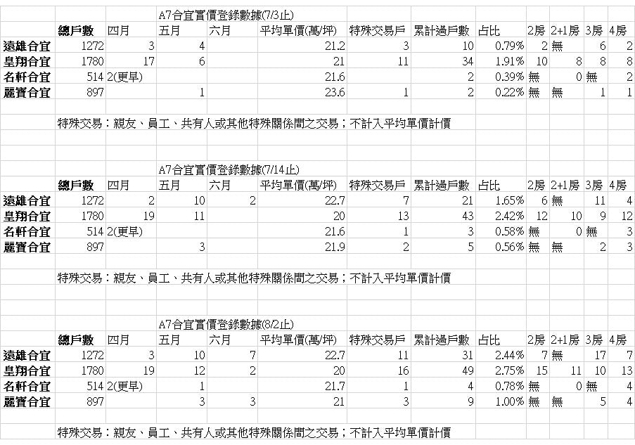
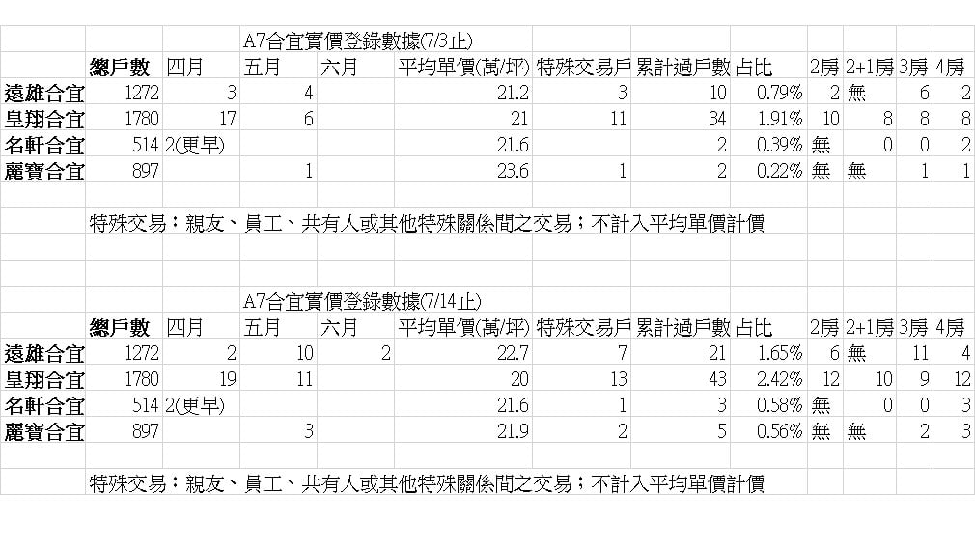
臉書社團 披露資料

